PRESENTACION
¡LEER Y EJECUTAR ANTES DE INICIAR!

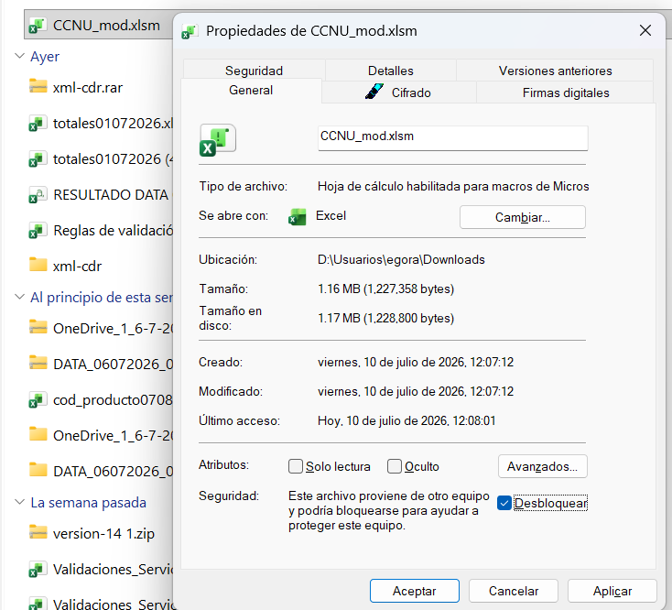
Antes de iniciar la busqueda, realizar los siguientes pasos:

Paso 1. Descargar el archivo en su equipo
Paso 2. No abrir el archivo
Paso 3. Hacer clic derecho en el archivo
Paso 4. Clic en Propiedades
Paso 5. Clic en Desbloquear
Paso 6. Clic en aplicar y aceptar
Paso 7. Abrir el archivo

Busqueda
UNSPSC - Clasificador de Bienes y Servicios
Versión 14

Segmento | Familia | Clase
84-Servicios Financieros y de Seguros | 8412-Banca e inversiones | 841218-Servicios de mercados de títulos valores y commodities

Buscar
Limpiar

84121801-Servicios de contratación bursátil
84121802-Servicios de mercados de productos básicos o de futuros
84121803-Bonos del estado
84121804-Bonos emitidos por el sector privado
84121805-Servicios de mercado de metales preciosos
84121806-Servicios de custodia de valores

